Sheet1
Scene No. | 7
Quest Title | 印记
Quest Log | 把蘑菇盖饭交给莫古
Map No. | 21
 | 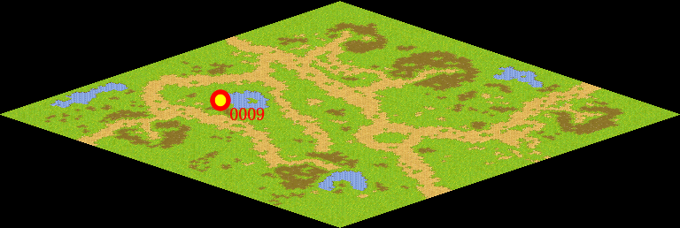
NPC No. | 9
Condition | lv>0
Dialog | 真是太感谢了，你帮我把这份蘑菇盖饭交给莫古吧，这是我特地为他定制的料理。
Select | 1：接受，2：不接受
Result | 1 : Scene 0008, 2 : 关闭对话框

ScriptFile | Qlog-0040-007.scr
 | Q0009-0040-007.scr

